2018_data
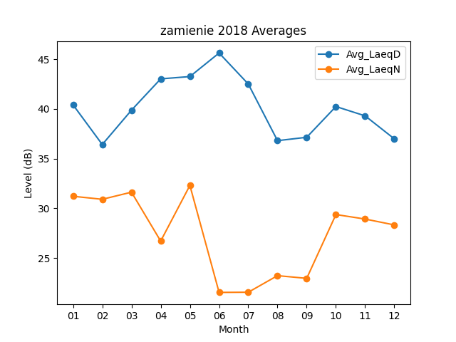
Month | Avg_LaeqD | Avg_LaeqN
01 | 40.406451613 | 31.212903226
02 | 36.417857143 | 30.910714286
03 | 39.870967742 | 31.625806452
04 | 43.02 | 26.706666667
05 | 43.251612903 | 32.303225806
06 | 45.62 | 21.546666667
07 | 42.5 | 21.564516129
08 | 36.806451613 | 23.232258065
09 | 37.146666667 | 22.96
10 | 40.238709677 | 29.377419355
11 | 39.3 | 28.923333333
12 | 36.987096774 | 28.332258065

